关系图
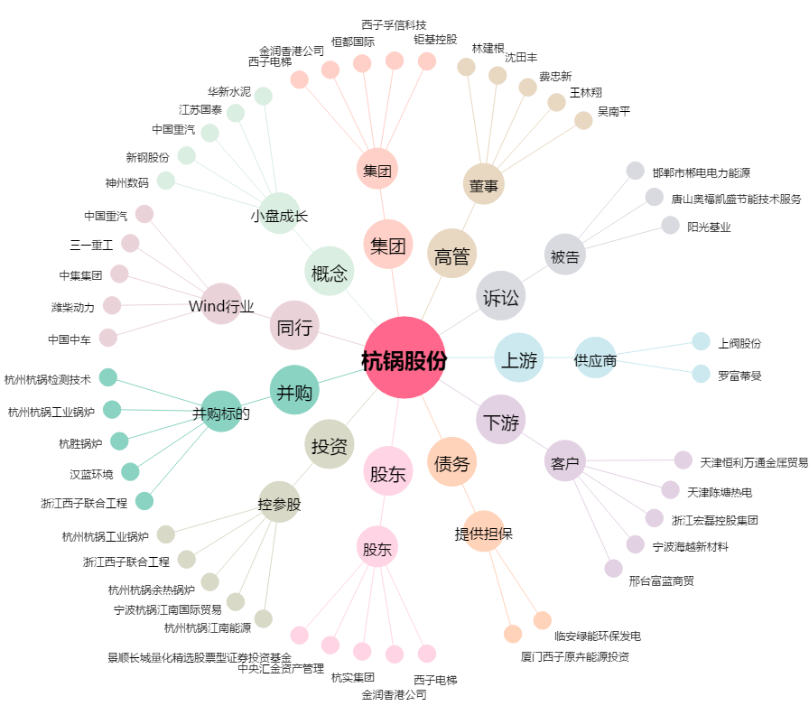
杭锅股份[002534.SZ] - 关系概览图

